Ticket promedio
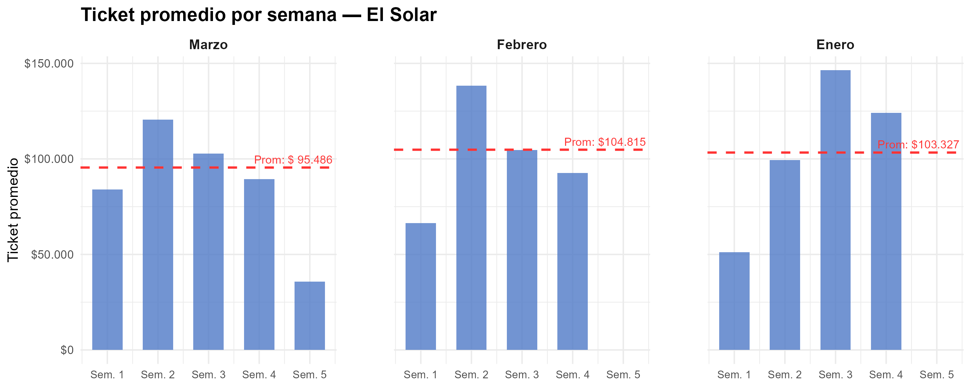
Semana | Marzo | Febrero | Enero
1 | $ 84,058 | $ 66,385 | $ 51,086
2 | $ 120,507 | $ 138,309 | $ 99,478
3 | $ 102,804 | $ 104,622 | $ 146,371
4 | $ 89,407 | $ 92,695 | $ 124,155
5 | $ 35,720
Promedio mensual | $ 95,486 | $ 104,815 | $ 103,327

Gráfico tickets x hora agrup
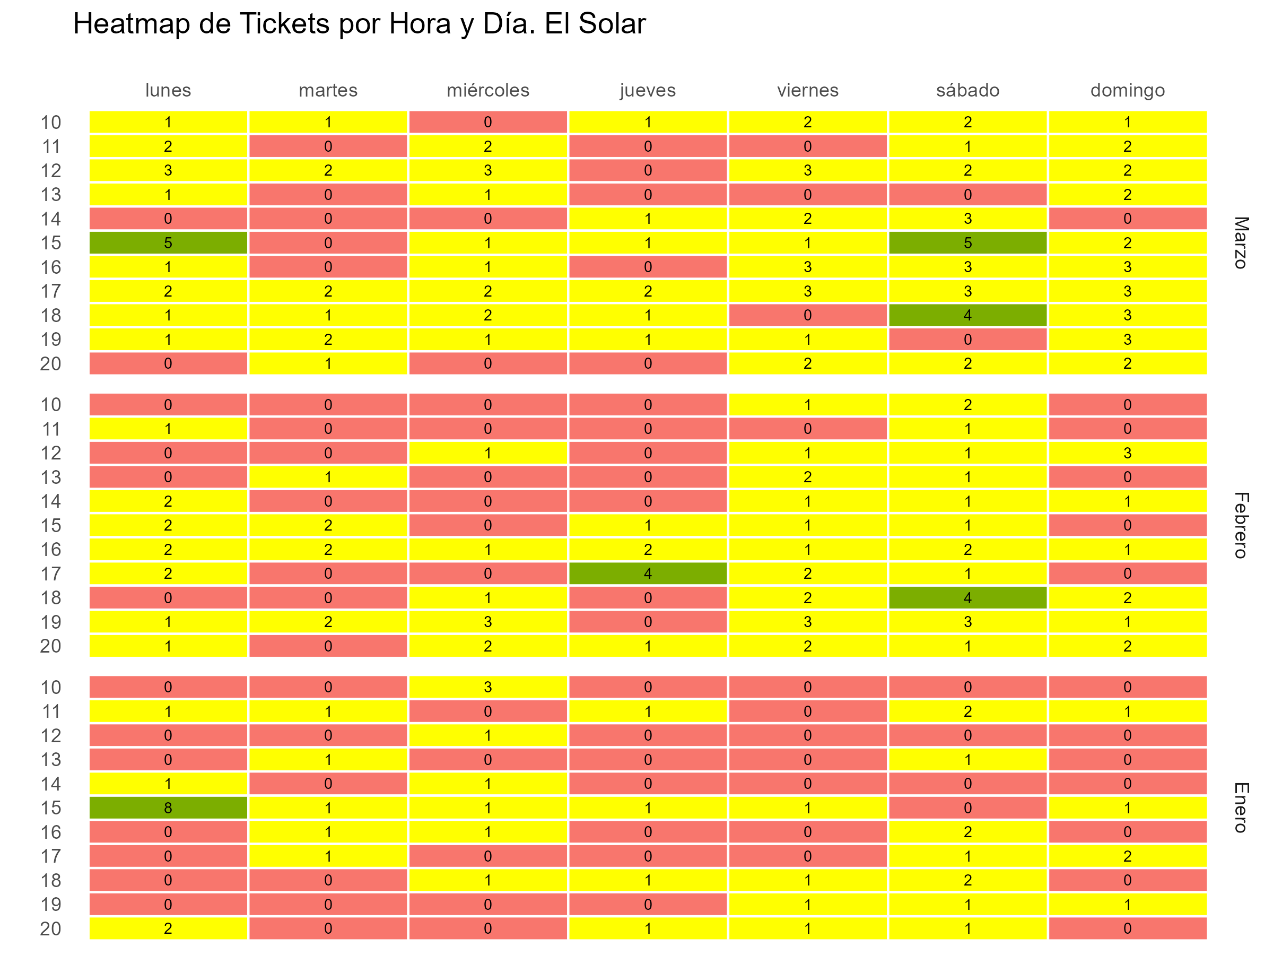

Gráfico tickets x hora y fecha
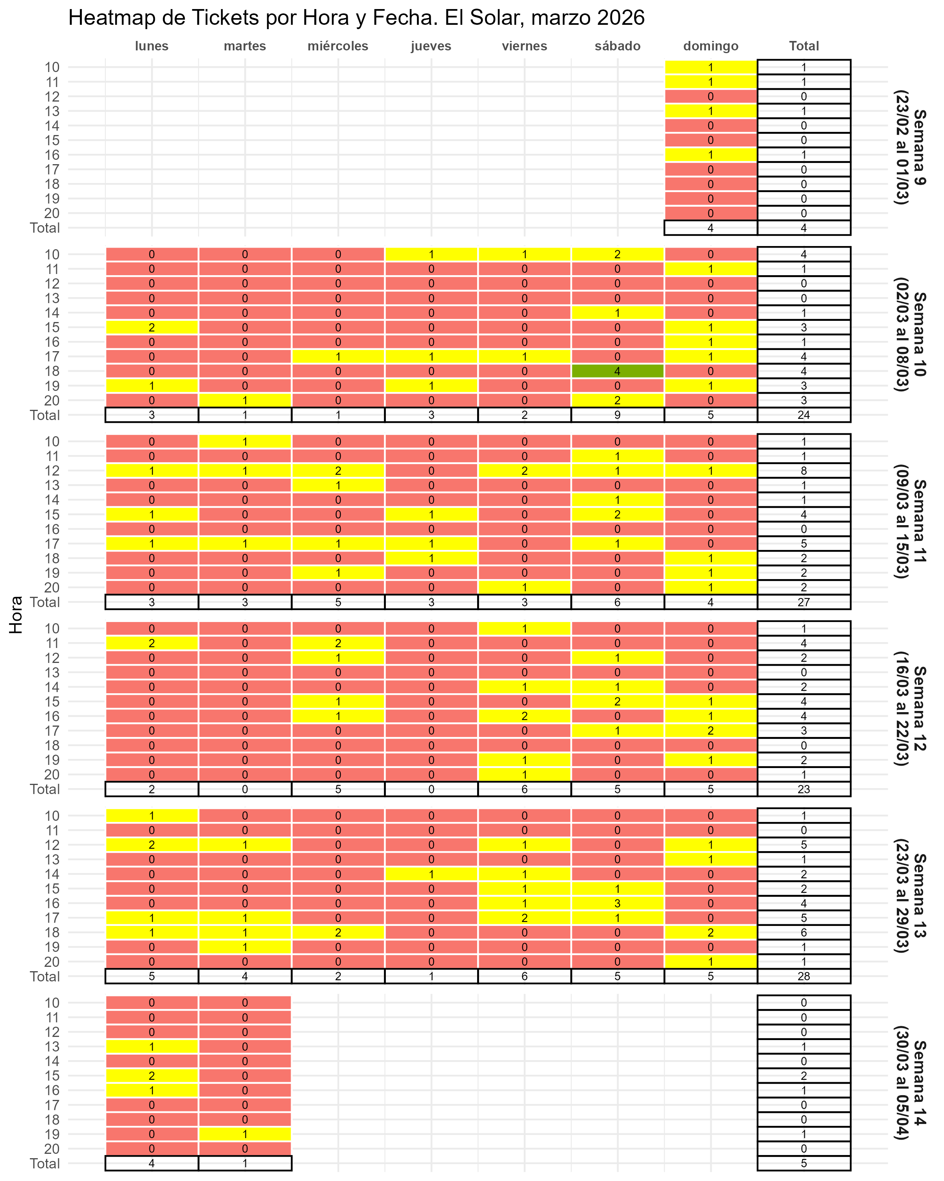

Gráfico fact por hora
